prog2_jtag烧录,调试
ESP-Prog-2 | guide
固件自动下载、串口通信、JTAG 在线调试
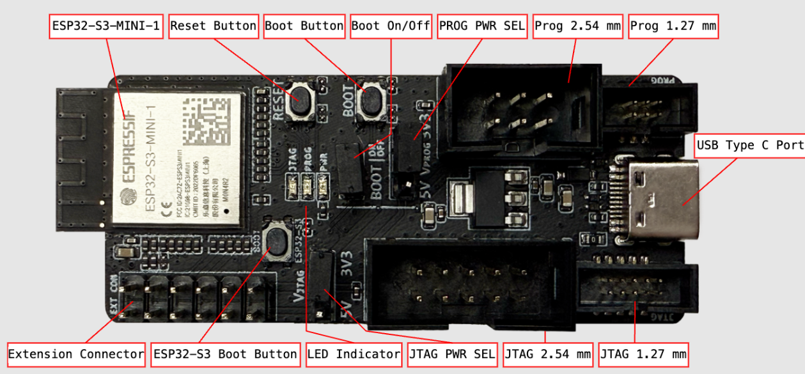

1)PROG PWR SEL 选3.3
2)JTAG PWR SEL选3.3
3)更新prog2固件
1 使用 ESP-Prog-2 JTAG 烧录 ESP32-S3 的步骤
1. 硬件连接
连接 ESP-Prog-2 到 ESP32-S3 开发板：
将 ESP-Prog-2 的 TDI、TDO、TCK、TMS 引脚连接到 ESP32-S3 的相应引脚。
将 GND 引脚连接到 ESP32-S3 的 GND。
将 VCC 引脚连接到 ESP32-S3 的 VCC（通常为 3.3V）。
2. 安装驱动程序
确保已安装 ESP-Prog-2 的驱动程序，以便计算机能够识别设备。

2.串口烧录

BOOT 引脚: GPIO0

这个引脚是决定 ESP32-S3 启动模式的关键。在芯片上电或复位时，会检查 GPIO0 的电平状态。
低电平 (GND): 芯片进入 下载模式 (Download Mode)，此时可以通过串口烧录程序。
高电平 (3.3V): 芯片进入 运行模式 (Flash Boot Mode)，从 Flash 中加载并执行用户程序。

3.JTAG
3.1 在软件开发前，建议更新 ESP-Prog-2 的内置出厂固件，以确保设备运行最新的功能和错误修复。 使用在线工具更新固件：通过乐鑫官方在线烧录工具 ESP Launchpad 更新 ESP-Prog-2 固件，请按以下步骤操作： 使用基于 Chromium 内核的浏览器，例如 Chrome。 按住 靠近模块的 BOOT 按键，然后连接 USB 线，使 ESP-Prog-2 进入固件下载模式。 在浏览器中打开 ESP Launchpad 页面，并按照屏幕上的指引完成设备连接和固件烧录 | ESP LAUNCHPAD
3.2 USB驱动程序 | eim-gui-windows-x64.exe安装,管理员打开,安装驱动程序
3.3 设置乐鑫设备目标

